Tabelle1
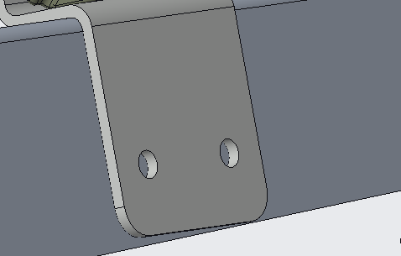
 |  | Menge (Stk) | Dimension
Davits / Z-Wineklblech
 | Schrauben: | 4x2=8 | M8x25

 | Beilagscheibe: | 4x2=8 | M8

 | Sprengring: | 4x2=8 | M8

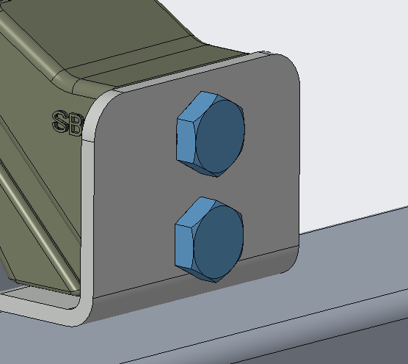
Z-Winkelblech / 3D-Druckteil
 | Schrauben: | 4x2=8 | M10x45

 | Beilagscheibe: | 4x2=8 | M10

 | Sprengring: | 4x2=8 | M10

 | Mutter: | 4x2=8 | M10

3D-Druckteil / Blech
 | Schrauben: | 4x1=4 | M8x16

 | Beilagscheibe: | 4x1=4 | M8

 | Sprengring: | 4x1=4 | M8

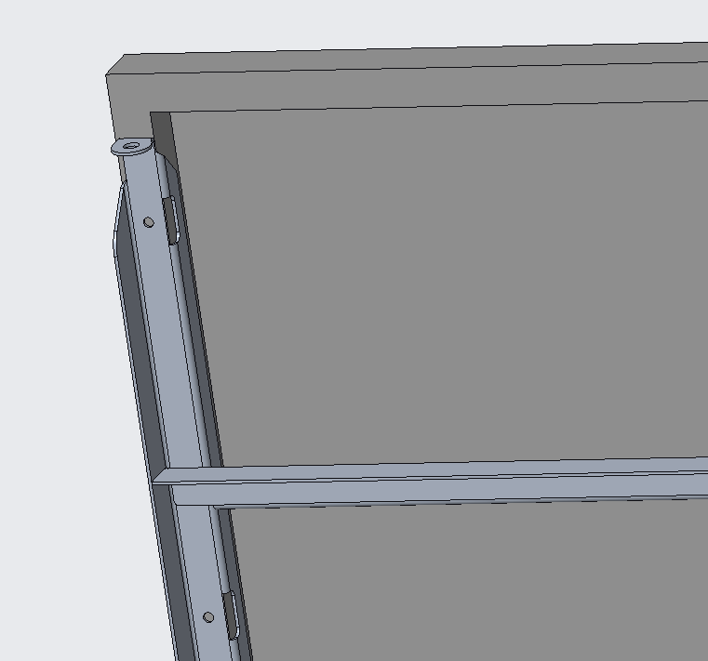
Blech / Solar
 | Schrauben: | 2x7=14 | M6x16

 | Beilagscheibe: | 2x14=28 | M6

 | Sprengring: | 2x7=14 | M6

 | Mutter: | 2x7=14 | M6

Blech / Gewichter
 | Schrauben: | 2x4= 8 | M8x25

 | Beilagscheibe: | 2x4=8 | M8

 | Sprengring: | 2x4=8 | M8

Gesammt: | Schrauben: | 14 | M6x16
 |  | 4 | M8x16
 |  | 16 | M8x25
 |  | 8 | M10x45

 | Beilagscheibe: | 28 | M6
 |  | 20 | M8
 |  | 8 | M10

